項目②
大阪府中央卸売市場経営展望の進捗管理と評価

項目② 取扱高の状況

 | 【取扱数量】 |  |  |  |  |  |  |  | 【取扱金額】

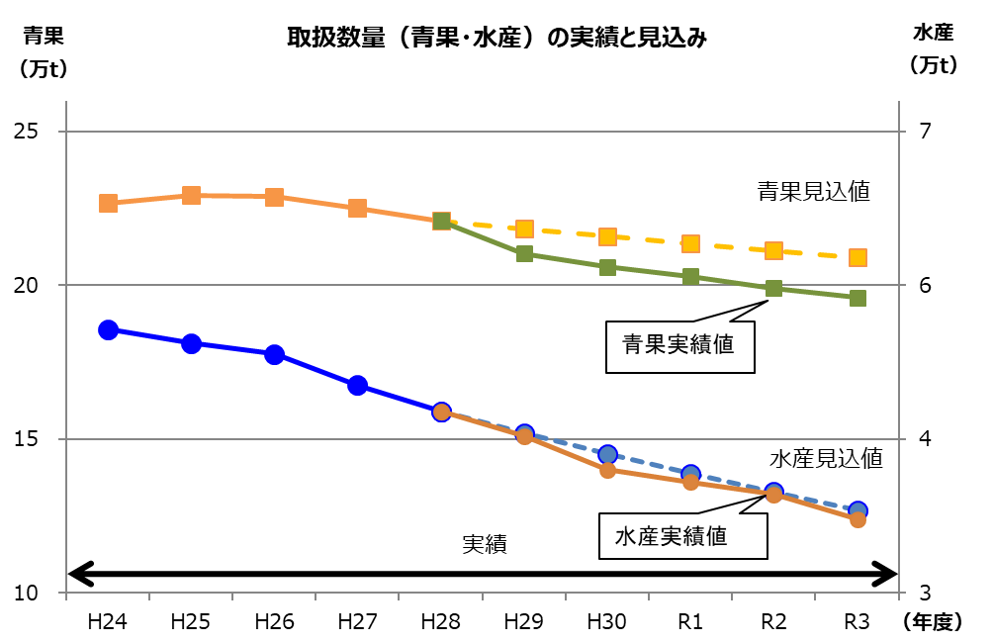
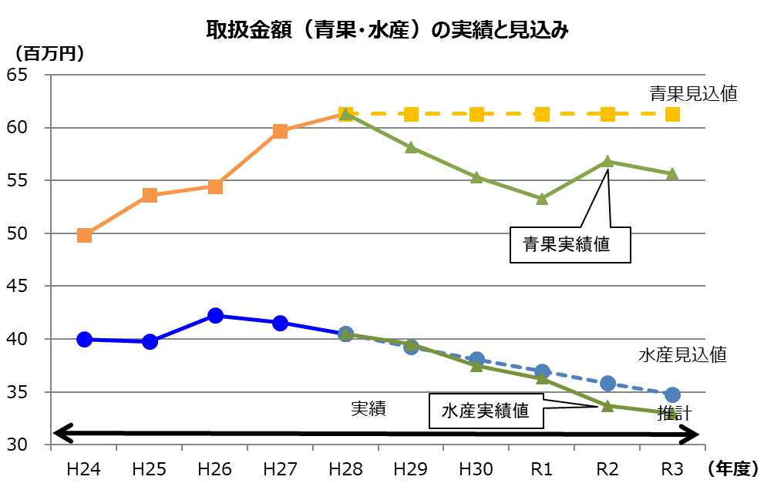

 | 【取扱数量】 |  |  |  |  |  |  |  | 【取扱金額】
 |  | 令和２年度実績 |  | 令和３年度実績 |  | 対前年比 |  | （参考） 経営展望 見込値 |  | 令和２年度実績 |  | 令和３年度実績 |  | 対前年比 |  | （参考） 経営展望 見込値
 | 青 果 | 19.9 | 万t | 19.6 | 万t | 98.2 | % | 20.9万t | 青 果 | 56,808 | 百万円 | 55,663 | 百万円 | 98.0 | % | 61,301百万円
 | 水産物 | 3.8 | 万t | 3.6 | 万t | 95.0 | % | 3.7万t | 水産物 | 33,669 | 百万円 | 32,969 | 百万円 | 97.9 | % | 34,763百万円
 | 合 計 | 23.7 | 万t | 23.2 | 万t | 97.7 | % | 24.6万t | 合 計 | 90,477 | 百万円 | 88,632 | 百万円 | 98.0 | % | 96,064百万円

